Sheet1
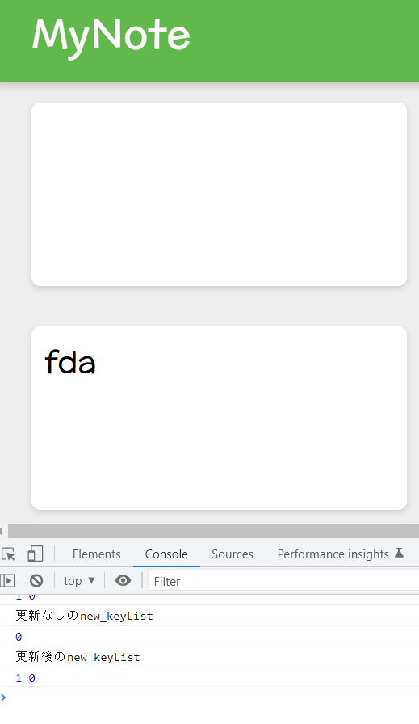
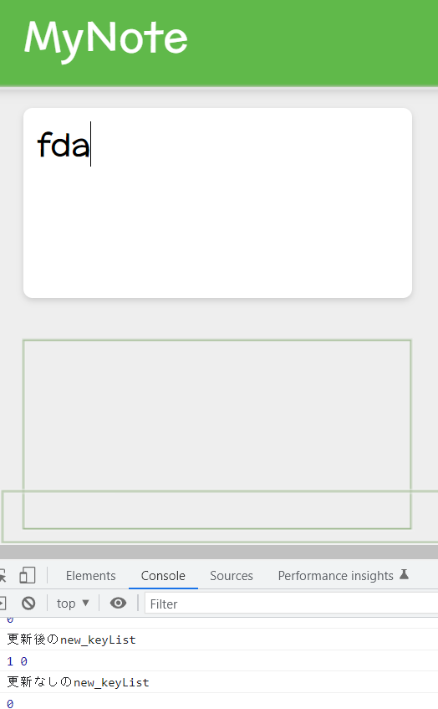

問題①：ノートタイトルをクリックしてもフォーカスが当たらない。

問題②：複製前ノートをクリックすると、なぜか複製したノートが消えてしまう。

考察：もしかすると、問題①も②も「フォーカスがが外れてかつ、文字列が入力されている状態」が、上のノートをクリックしたときに下のノートで起き、
逆に、下のノートをクリックすると、上のノートでその状態が起きるので、makeNote内のif文とif文より下の処理の両方が交互に？されている関係でuseStateの変数が更新されないというバグが起きてるかもしれない。

 | 推測される原因：
1
2

